行政事業レビューシート
 |  |  |  |  |  |  |  |  |  |  |  |  |  |  |  |  |  |  |  | 事業番号 |  |  |  |  | 0203
平成２９年度行政事業レビューシート |  |  |  |  |  |  |  |  |  |  |  |  |  |  |  |  |  |  | （ | 国土交通省 |  |  |  |  |  |  |  | ）
事業名 |  |  |  | 巡視船艇の整備に関する経費 |  |  |  |  |  |  |  | 担当部局庁 |  |  |  | 海上保安庁装備技術部 |  |  |  |  |  |  | 作成責任者
事業開始年度 |  |  |  | 昭和２３年度 |  |  | 事業終了 （予定）年度 |  |  | 終了予定なし |  | 担当課室 |  |  |  | 船舶課 |  |  |  |  |  |  | 課長 矢頭 康彦
会計区分 |  |  |  | 一般会計
根拠法令 （具体的な 条項も記載） |  |  |  | 海上保安庁法第5条第1項第29号 |  |  |  |  |  |  |  | 関係する計画、通知等 |  |  |  | ―
主要政策・施策 |  |  |  | 海洋政策、2020年東京オリパラ |  |  |  |  |  |  |  | 主要経費 |  |  |  | その他の事項経費
事業の目的 （目指す姿を簡潔に。3行程度以内） |  |  |  | 当事業は、海上保安庁法第２条第１項に定める任務である海上の安全及び治安の確保を図るために行う法令の海上における励行、海難救助、海上における犯人の捜査及び逮捕等の事務を遂行するために使用する、巡視船艇の整備を目的とする。
事業概要 （5行程度以内。別添可） |  |  |  | 海上保安庁は、海難救助、犯罪の予防及び鎮圧、海上防災、海上交通安全、海洋汚染防止等に係る業務を24時間365日行っているが、さらにこのような業務に加え、近年、不審船対応、テロ対策、尖閣諸島等における領海警備、海洋権益の保全に関する業務にも対応することが必要となり、業務が質的・量的に拡大している。 一方、現在の巡視船艇では、速力や監視能力が不足する等、性能が旧式化しており、早急な代替整備が必要不可欠であることから、「海上保安体制強化に関する方針」（平成28年12月21日 海上保安体制強化に関する関係閣僚会議決定）を受けた大型巡視船等を整備し、また、これら以外の老朽・旧式化した巡視船艇等についても必要性を見極めながら整備を行う。 ※【参考】海上保安庁法第４条 海上保安庁の船舶及び航空機は、航路標識を維持し、水路測量及び海象観測を行い、海上における治安を維持し、遭難船員に援助を与え、又は海難に際し人命及び財産を保護するのに適当な構造、設備及び性能を有する船舶及び航空機でなければならない。
実施方法 |  |  |  | 直接実施
予算額・ 執行額 （単位:百万円） |  |  |  |  |  |  |  | 26年度 |  |  | 27年度 |  |  |  | 28年度 |  |  |  |  |  | 29年度 |  |  | 30年度要求
 |  |  |  | 予算の状況 | 当初予算 |  |  | 22,182 |  |  | 21,562 |  |  |  | 27,458 |  |  |  |  |  | 36,779 |  |  | 34,947
 |  |  |  |  | 補正予算 |  |  | 8,361 |  |  | 10,530 |  |  |  | 38,555
 |  |  |  |  | 前年度から繰越し |  |  | - |  |  | 911 |  |  |  | 1,830 |  |  |  |  |  | 5,081
 |  |  |  |  | 翌年度へ繰越し |  |  | ▲ 911 |  |  | ▲ 1,830 |  |  |  | ▲ 5,081
 |  |  |  |  | 予備費等 |  |  | - |  |  | - |  |  |  | -
 |  |  |  |  | 計 |  |  | 29,632 |  |  | 31,173 |  |  |  | 62,762 |  |  |  |  |  | 41,860 |  |  | 34,947
 |  |  |  | 執行額 |  |  |  | 29,316 |  |  | 30,173 |  |  |  | 62,275
 |  |  |  | 執行率（％） |  |  |  | 99% |  |  | 97% |  |  |  | 99%
 |  |  |  | 当初予算＋補正予算に対する執行額の割合（％） |  |  |  | 96% |  |  | 94% |  |  |  | 94%
平成29・30年度 予算内訳 （単位：百万円） |  |  |  | 歳出予算目 |  |  |  | 29年度当初予算 |  |  | 30年度要求 |  |  |  | 主な増減理由
 |  |  |  | 船舶建造費 |  |  |  | 36,676 |  |  | 34,841 |  |  |  | 「新しい日本のための優先課題推進枠」10,745
 |  |  |  | 船舶建造庁費 |  |  |  | 20 |  |  | 24
 |  |  |  | 船舶建造旅費 |  |  |  | 83 |  |  | 82

 |  |  |  | その他 |  |  |  | 0 |  |  | 0
 |  |  |  | 計 |  |  |  | 36,779 |  |  | 34,947
成果目標及び 成果実績 （アウトカム） |  |  |  | 定量的な成果目標 |  |  |  | 成果指標 |  |  |  |  | 単位 |  |  | 26年度 |  |  | 27年度 |  |  | 28年度 | 中間目標 |  |  | 目標最終年度
 |  |  |  |  |  |  |  |  |  |  |  |  |  |  |  |  |  |  |  |  |  |  | - |  | 年度 | - | 年度
 |  |  |  | 海難事故における要救助率95%を維持する。 |  |  |  | 要救助海難の救助率 |  |  |  | 成果実績 | ％ |  |  | 95 |  |  | 97 |  |  | 95 | - |  |  | -
 |  |  |  |  |  |  |  |  |  |  |  | 目標値 | ％ |  |  | 95 |  |  | 95 |  |  | 95 | - |  |  | -
 |  |  |  |  |  |  |  |  |  |  |  | 達成度 | ％ |  |  | 100 |  |  | 102 |  |  | 100 | - |  |  | -
根拠として用いた 統計・データ名 （出典） |  |  |  | 海上保安庁ホームページ「海の事故情報（平成28年海難の現況と対策）」

活動指標及び 活動実績 （アウトプット） |  |  |  | 活動指標 |  |  |  |  |  |  |  |  | 単位 |  |  | 26年度 |  |  | 27年度 |  |  | 28年度 | 29年度 活動見込 |  |  | 30年度 活動見込
 |  |  |  | 年度別新規整備隻数（契約実績） |  |  |  |  |  |  |  | 活動実績 | 隻 |  |  | 11 |  |  | 8 |  |  | 13 | - |  |  | -
 |  |  |  |  |  |  |  |  |  |  |  | 当初見込み | 隻 |  |  | 4 |  |  | 0 |  |  | 3 | 7 |  |  | -
単位当たり コスト |  |  |  | 算出根拠 |  |  |  |  |  |  |  |  | 単位 |  |  | 26年度 |  |  | 27年度 |  |  | 28年度 | 29年度活動見込
 |  |  |  | 予算総額÷隻数 （巡視船艇１隻あたりの事業総額 単位：億円） ・平成26年度 中型巡視船 220÷6 ＝ 36.6 小型巡視船 69.7÷3 ＝ 23.3 小型巡視艇 9.0÷2 ＝ 4.5 ・平成27年度 大型巡視船 154.2÷1 ＝ 154.2 中型巡視船 73.6÷2 ＝ 36.8 小型巡視船 67.5÷3 ＝ 22.5 大型巡視艇 18.3÷2 ＝ 9.2 ・平成28年度 ヘリ搭載型巡視船 262÷1＝262 ヘリ搭載型巡視船 172÷1＝172 大型巡視船 144÷1＝144 大型測量船 154÷1＝154 小型巡視船 69÷3＝23 大型巡視艇 17.8÷2＝8.9 小型巡視艇 13.5÷3 ＝ 4.5 小型測量船 9.4÷1 ＝ 9.4 ・平成29年度 ヘリ搭載型巡視船 233.2÷1＝233.2 大型巡視船 67.6÷1＝67.6 小型巡視船 23.9÷1＝23.9 大型巡視艇 31.2÷2＝15.6 小型巡視艇 8.9÷1＝8.9 大型測量船 4.5÷1＝4.5 |  |  |  |  |  |  |  | 単位当たり コスト | 億 |  |  | - |  |  | - |  |  | - | -
 |  |  |  |  |  |  |  |  |  |  |  | 計算式 | 億 / 隻 |  |  | 算出根拠のとおり |  |  | 算出根拠のとおり |  |  | 算出根拠のとおり | 算出根拠のとおり
政策評価、経済・財政再生アクション・プログラムとの関係 | 政策評価 | 政策 |  | 5 安全で安心できる交通の確保、治安・生活安全の確保
 |  | 施策 |  | 18 船舶交通の安全と海上の治安を確保する
 |  | 測定指標 |  | 定量的指標 |  |  |  |  |  |  |  |  | 単位 |  |  | 26年度 |  |  | 27年度 |  |  | 28年度 | 中間目標 |  |  | 目標年度
 |  |  |  |  |  |  |  |  |  |  |  |  |  |  |  |  |  |  |  |  |  |  | - |  | 年度 | - | 年度
 |  |  |  | 要救助海難の救助率 |  |  |  |  |  |  |  | 実績値 | ％ |  |  | 95 |  |  | 97 |  |  | 95 | - |  |  | -
 |  |  |  |  |  |  |  |  |  |  |  | 目標値 | ％ |  |  | 95 |  |  | 95 |  |  | 95 | - |  |  | -

 |  | 本事業の成果と上位施策・測定指標との関係
 |  | 海上保安業務は、巡視船艇、航空機、陸上部署が相互に連携して我が国の広大な管轄海域を昼夜を分かたずカバーすること等により効果があがるものであり、個別の船艇、航空機、陸上施設の整備と結び付けて効果を把握することは困難であることから、現在、巡視船艇・航空機の整備を含む海上保安体制の整備について、要救助海難の救助率という指標を本事業の成果の一つとしている。
...
 |  |  | 積極的に競争性のある契約を実施していると認められる。引き続き、海洋権益を保全するために緊急に対応すべきものとして行う領海等における警備体制の必要性に鑑み、財政上の制約も踏まえつつ、整備コストの縮減に努め、巡視船艇の老朽化の程度等を精査することにより、計画的な整備を進めていくべき。
...
 |  |  | 巡視船艇の仕様を見直すこと等により、一隻あたりの整備コストの縮減を図ることとした。 一者応札となった案件について、仕様書を検証し、対策を講じていくこととする。 我が国を取り巻く国際情勢等を踏まえ、領海等における警備体制を強化するため、これらに対応可能な巡視船艇の整備を重点的に図ることとした。
...
 |  |  |  | 515 |  |  |  |  | 平成23年度 |  | 493 |  |  |  |  |  | 平成24年度 |  |  |  |  | 536
 |  |  |  | 203 |  |  |  |  | 平成26年度 |  | 196 |  |  |  |  |  | 平成27年度 |  |  |  |  | 200
 |  |  |  | 212
 |  |  |  | ※平成28年度実績を記入。執行実績がない新規事業、新規要求事業については現時点で予定やイメージを記入。
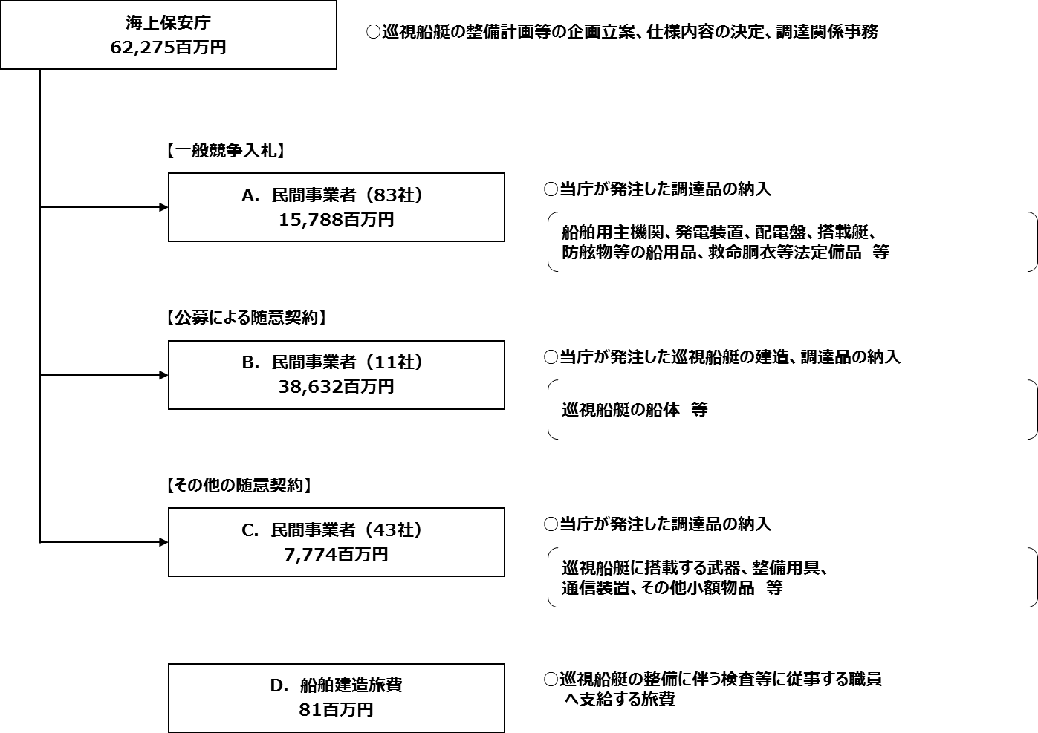

【公募による随意契約について】
一般競争契約として公告し、性能や機能を記載した仕様書・図面などが公になると、海上保安庁の業務に支障を来すため、仕様書や図面に国の行為を秘密にする必要がある事項が含まれる調達は、会計法、予算決算及び会計令、国の物品等又は特定役務の調達手続の特例を定める政令により、国の行為を秘密にする必要があるものとして、随意契約によっているが、情報の管理とともに、契約時における競争性を確保することも重要なため、国の行為を秘密にする必要がある場合であっても、可能な限り公募による契約を行い、契約時における競争性を確保している。
（国の行為を秘密にする必要がある事項）
○ 巡視船艇の性能、構造、強度等の情報
○ 武器の性能、機能、保管場所等の情報
○ 監視装置の性能や機能等の情報
○ 秘匿通信装置の暗号方式等の情報 等
（参考）
「会計法」
第二十九条の三 契約担当官及び支出負担行為担当官（以下「契約担当官等」という。）は、売買、貸借、請負その他の契約を締結する場合
においては、第三項及び第四項に規定する場合を除き、公告して申込みをさせることにより競争に付さなければならない。
(中略)
五 契約に係る予定価格が少額である場合その他政令で定める場合においては、第一項及び第三項の規定にかかわらず、
政令の定めるところにより、指名競争に付し又は随意契約によることができる。
「予算決算及び会計令」
第九十九条 会計法第二十九条の三第五項の規定により随意契約によることができる場合は、次に掲げる場合とする。
一 国の行為を秘密にする必要があるとき。
「国の物品等又は特定役務の調達手続の特例を定める政令」
第三条 この政令は、国の締結する調達契約であつて、当該調達契約に係る予定価格（中略）が財務大臣の定める区分に応じ
財務大臣の定める額以上の額であるものに関する事務について適用する。ただし、次に掲げる調達契約に関する事務に
ついては、この限りでない。
（中略）
三 物品等の調達契約（防衛省に関する経費によるものを除く。）又は特定役務の調達契約であつて、当該調達契約に係る
国の行為を秘密にする必要があるもの
※ 財務大臣の定める区分に応じ財務大臣の定める額（平成28・29年度の金額）
○ 一般物品又は特定役務
1,600万円以上
【その他の随意契約】
契約の相手方が１者であることが明らかな場合や契約金額が少額である場合も、会計法、予算決算及び会計令により随意契約によっているが、少額の場合はなるべく２者以上から見積書を徴し、契約を行っている。
※ 契約金額が少額である場合の随意契約
○予定価格が160万円を超えない財産を買い入れるとき
○工事又は製造の請負、財産の売買及び物件の貸借以外の契約でその予定価格が100万円を超えないもの

 |  |  |  | A.三井造船株式会社 |  |  |  |  |  |  |  |  |  | B.三菱重工業株式会社
 |  |  |  | 費 目 |  | 使 途 |  |  |  |  |  | 金 額 (百万円） |  | 費 目 |  |  |  | 使 途 |  |  |  |  |  |  |  | 金 額 (百万円）
 |  |  |  | 船舶建造費 |  | 大型測量船１隻建造 |  |  |  |  |  | 4,050 |  | 船舶建造費 |  |  |  | １，０００トン型巡視船２隻建造 |  |  |  |  |  |  |  | 3,756
 |  |  |  | 船舶建造費 |  | 艤装員待機施設提供 |  |  |  |  |  | 7 |  | 船舶建造費 |  |  |  | １，０００トン型巡視船２隻建造 |  |  |  |  |  |  |  | 2,723
 |  |  |  |  |  |  |  |  |  |  |  |  |  | 船舶建造費 |  |  |  | ヘリコプター搭載型巡視船１隻建造 |  |  |  |  |  |  |  | 5,346
 |  |  |  |  |  |  |  |  |  |  |  |  |  | 船舶建造費 |  |  |  | ヘリコプター2機搭載型巡視船1隻建造 |  |  |  |  |  |  |  | 2,066
 |  |  |  |  |  |  |  |  |  |  |  |  |  | 船舶建造費 |  |  |  | ヘリコプター搭載型（6500トン型）巡視船１隻建造 |  |  |  |  |  |  |  | 5,924
...

